ŞUBAT
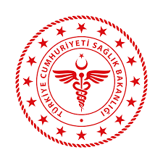
 | 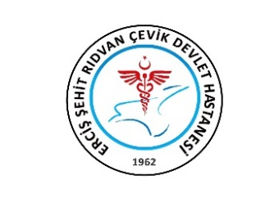 T.C. SAĞLIK BAKANLIĞI VAN İL SAĞLIK MÜDÜRLÜĞÜ ERCİŞ ŞEHİT RIDVAN ÇEVİK DEVLET HASTANESİ AYLIK MHRS ÇALIŞMA ÇİZELGESİ

KADIN HASTALIKLARI VE DOĞUM |  |  |  |  |  | ŞUBAT 2023

TARİH |  | DOKTORLAR |  |  |  | İCAP
 |  | Ünsal YEŞİLOVA | Leyla ÇELİK | Gülşah SEVEN | Serpil AKYÜZ
2023-02-01 | Çarşamba
2023-02-02 | Perşembe
2023-02-03 | Cuma
2023-02-04 | Cumartesi
2023-02-05 | Pazar
2023-02-06 | Pazartesi
2023-02-07 | Salı
2023-02-08 | Çarşamba
2023-02-09 | Perşembe
2023-02-10 | Cuma
2023-02-11 | Cumartesi
2023-02-12 | Pazar
2023-02-13 | Pazartesi
2023-02-14 | Salı
2023-02-15 | Çarşamba
2023-02-16 | Perşembe
2023-02-17 | Cuma
2023-02-18 | Cumartesi
2023-02-19 | Pazar
2023-02-20 | Pazartesi
2023-02-21 | Salı
2023-02-22 | Çarşamba
2023-02-23 | Perşembe
2023-02-24 | Cuma
2023-02-25 | Cumartesi
2023-02-26 | Pazar
2023-02-27 | Pazartesi
2023-02-28 | Salı

MHRS Formunu doldururken lütfen aksiyon durumunuzu yazınız. Örneğin ; (Nöbet İzinli, Yıllık İzin, Ameliyatta, Poliklinik,Heyet vb…)

 |  |  |  |  | Hazırlayan Kaşe / İmza

